Compradores
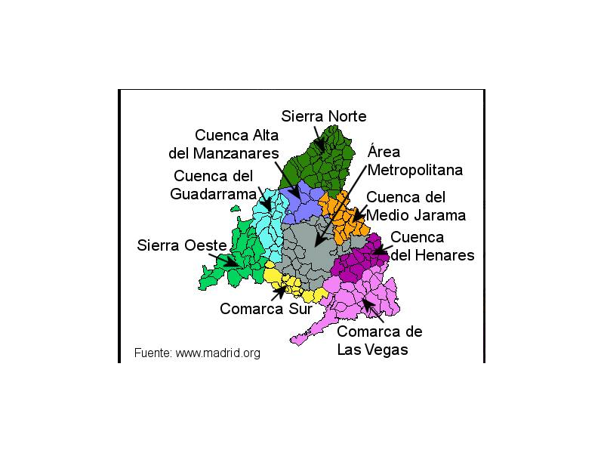
Nombre Telegram | Localidad | Zona | Distrito | Código Postal
HumosaG | Hortaleza | Area Metropolitana | 16
Charo sise | Hortaleza y N-1 | Area Metropolitana | 16
Juan | Simancas | Area Metropolitana | 20
Mar | Coslada | Area Metropolitana | 21
Elena | Méndez Alvaro | Area Metropolitana | 2
Ignacio | Zona Bernabeu | Area Metropolitana
Rebeca | Getafe | Area Metropolitana
Rocio | Hortaleza | Area Metropolitana | 16
Charo | Rivas | Area Metropolitana
Toñi | Moratalaz | Area Metropolitana | 14
Manuel | Hortaleza | Area Metropolitana | 16
Tino | Barrio del Pilar | Area Metropolitana | 8
Cris | Moratalaz | Area Metropolitana | 14
Raquel | Simancas | Area Metropolitana | 15
Cris | Móstoles | Area Metropolitana | 25
Santiago | Móstoles | Area Metropolitana | 25
Inma | Zona centro | Area Metropolitana
Raquel | Simancas | Area Metropolitana | 20
Evita | Rivas | Area Metropolitana
Ruben | Leganes | Area Metropolitana
e (Esther) | Coslada | Area Metropolitana
Luis | Las Tablas | Area Metropolitana | 8
Ruben | Leganes | Area Metropolitana
Mar L | Coslada | Area Metropolitana | 21
Pilar caballero | Boadilla del Monte | Area Metropolitana
N GA(Nuria) | San Fermín | Area Metropolitana | 12
Helena Esteban | Vallecas | Area Metropolitana | 18
Lauri 14399 | Vicalvaro | Area Metropolitana
Carmen | Madrid | Area Metropolitana
Marta | Madrid | Area Metropolitana
Beatríz | Torrejon de Ardoz | Area Metropolitana
Meyrous | Barrio del Pilar | Area Metropolitana | 8
Carlos | Madrid Ciudad Lineal | Area Metropolitana | 15
Lidia | Barrio del Pilar | Area Metropolitana | 8
Alma | Simancas | Area Metropolitana | 15
Tina | Chamartin | Area Metropolitana | 5
ECP (Emilio) | Las Rozas | Area Metropolitana
Aníbal | Alcorcón | Area Metropolitana
Isagala | Hortaleza | Area Metropolitana | 16
Toñi | Arganzuela | Area Metropolitana | 2
Lourdes | Moratalaz | Area Metropolitana | 14
Cris | Campo Real | Comarca de Las Vegas
Mónica | Pinto | Comarca Sur
Robertgarcia | Navalcarnero | Comarca Sur
Esther | Abililla/zona sur | Comarca Sur
Gloria | Parla | Comarca Sur
Fran Orvich | Griñón | Comarca Sur
Halo-Buck | Valdemoro/zona sur | Comarca Sur
Wanda Bitcoin (Jose) | Griñón | Comarca Sur
Jesús | Valdemoro | Comarca Sur
Fátima | Colmenar Viejo | Cuenca Alta del Manzanares
Sandra | El Boalo | Cuenca Alta del Manzanares
Alberto | El Escorial | Cuenca del Guadarrama
M° Isabel | Villanueva del Pardillo | Cuenca del Guadarrama
Marta | Villanueva de la Cañada | Cuenca del Guadarrama
Gema | Galapagar | Cuenca del Guadarrama
Álvaro | Collado Villalba | Cuenca del Guadarrama
Gismero | Los Santos de la Humosa | Cuenca del Henares
Antonio J | Talamanca | Cuenca del Henares
Paula | Sierra Norte | Sierra Norte
Javier | Sierra Norte | Sierra Norte
Alberto | S. Norte (Valdemanco) | Sierra Norte
Romina | Sevilla la nueva | Sierra Oeste
MARIA BL | Entrepinos(Cadalso de los Vidrios) | Sierra Oeste
Helen | Sierra Oeste y Hortaleza. | Sierra Oeste
Mónica Pipita Pipera | Zona Noroeste | Cuenca del Guadarrama
Kikeinef | Parla | Comarca Sur
ivan cob | Puente de Vallecas | Area Metropolitana
Lauri 14399 | Vicalvaro | Area Metropolitana
Estrelli | Chapinería | Sierra Oeste
Halo_Buck | Valdemoro | Comarca Sur
Isabel | Villaviciosa de Odón | Area Metropolitana
Fatima C C | Arganzuela | Area Metropolitana | 2
Inma | Madrid
Lauri 14399 | Vicalvaro | Area Metropolitana
Maria | Madrid | Area Metropolitana
Ana | Madrid | Area Metropolitana
Asunción | Madrid | Area Metropolitana | 3 | 28007
Sonia | Madrid Ciudad Lineal | Area Metropolitana | 17
Ana | Madrid | Area Metropolitana |  | 28005
Cristina Vergara | Colmenar Viejo | Cuenca Alta del Manzanares
Mar Baos | Villaviciosa de Odón | Area Metropolitana
Maria | Ciudad Lineal | Area Metropolitana
Irene | Las Tablas | Area Metropolitana
Carmen RR | Villanueva del Pardillo | Cuenca del Guadarrama
Irene S.T. | Quijorna | Cuenca Alta del Manzanares
Almudena | Pozuelo de Alarcón | Cuenca del Guadarrama
Rosa | Ventas | Area Metropolitana

